Sheet3
陇黔牧业2包粮油类报价明细表
标段号：
序号 | 货物名称 | 品牌 | 规格 | 单价 | 备注
1 | 大米 | 五湖东北长粒香 | 25kg |  | 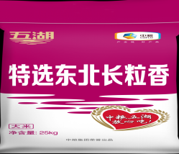
 |  | 秋然 | 25kg |  | 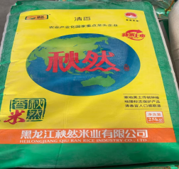
 |  | 北国冰川 | 25kg
2 | 面粉 | 奇台面粉（我的中国梦） | 25kg |  | 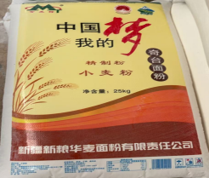
 |  | 仓麦园 | 25kg |  | 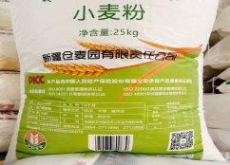
3 | 清油 | 福临门纯香菜籽油 | 20L |  | 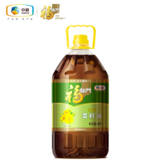
 |  | 山丹军马场 | 20L |  | 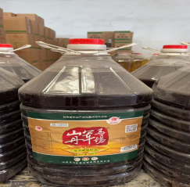
 |  | 西海花 | 20L |  | 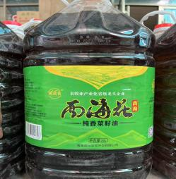
4 | 色拉油 | 疆尤 | 20L
 |  | 张二刚 | 20L
5 | 酱油 | 怡家红烧酱油 | 5.6kg*4桶
 |  | 东古一品鲜 | 500ml*12瓶
 |  | 海天生抽 | 1.9L
6 | 生抽 | 海天生抽 | 1.9L
7 | 白醋 | 海天 | 450ml*12瓶
8 | 醋 | 乔家晋醯馨 | 5L
 |  | 东古浙醋 | 610ml
9 | 白糖 | 中粮 | 50kg
10 | 冰糖 | 新得利 | 25kg
11 | 北京二锅头 | 京畅 | 500ml
12 | 豆浆粉 | 美滋源 | 1000g*16
 |  | 维维 | 450g
13 | 卤料 | 二姐 | 72g
 |  | 透骨香 | 500g
14 | 番茄调味酱 | 凤球唛 | 1000g*12桶
15 | 干锅香料油 | 辣之源 | 380mL
16 | 蜂蜜 | 我得 | 1kg
17 | 干锅料 | 好人家 | 220g*袋
18 | 海鲜酱 | 海天 | 400g
19 | 蚝油 | 海天 | 1kg
20 | 红剁椒酱 | 川老妹 | 2kg
21 | 绿剁椒酱 | 老兵 | 1.1kg
22 | 花椒油 | 李氏 | 268ml*20瓶
23 | 黄豆酱 | 海天 | 800g
24 | 火锅底料 | 大红袍 | 300g*30袋
 |  | 海底捞（牛油） | 150g
 |  | 海底捞（清油） | 220g
25 | 鸡精 | 铃铛 | 908g*10袋
26 | 味精 | 铃铛 | 908g*10袋
27 | 碱面子 | 双合众鑫 | 200g
28 | 鸡汁 | 劲霸 | 520g*12瓶
29 | 蕨根粉 | 望江春 | 198g
30 | 开花肠 | 双汇 | 180g
31 | 芥末油 | 张二刚 | 50ml
32 | 拉面剂 | 司顿 | 500g
33 | 豆瓣酱 | 丹丹郫县 | 6kg
34 | 辣椒酥 | 碧枝园 | 218g
35 | 辣鲜露 | 凤球唛 | 420g
 |  | 海天 | 520g
36 | 辣椒酱 | 湘君府 | 920g*12瓶
 |  | 老干妈 | 280g*24瓶
37 | 牛肉酱 | 川南美之味 | 200g
38 | 豆豉酱 | 老干妈 | 280g
39 | 醪糟 | 米香伴 | 900g
40 | 料酒 | 王致和 | 500ml
41 | 米酒 | 米仙悠 | 5.4kg
42 | 梅干菜 | 水仙 | 108g
43 | 麻辣油 | 胡开洪 | 350ml*12瓶
44 | 马铃薯淀粉 | 三边富裕丰 | 25kg
45 | 麻婆豆腐料 | 胖子 | 80g*袋
46 | 泡椒 | 凤娇韵 | 500g*20袋
47 | 清真火腿 | 清伊坊 | 3.5kg
48 | 沙拉汁 | 白钻 | 258ml
49 | 生粉 | 三边 | 25kg
50 | 十三香 | 王守羲 | 45g
51 | 蒙古烧烤料 | 巧香婆 | 100g
52 | 食盐 | 中盐 | 500g*40袋
53 | 酵母 | 安琪 | 500g
54 | 酸梅粉 | 嘉南 | 1000g*20
55 | 蒜蓉辣酱 | 海天 | 350g
56 | 藤椒油 | 幺麻子 | 250ml
57 | 味极鲜 | 海天 | 750ml
58 | 无砂紫菜 | 恒越徕 | 50g
59 | 鲜香宝 | 太太乐 | 454g
60 | 小磨香油 | 八里香 | 380ml
61 | 压缩海带丝 | 竹岛 | 70g
62 | 小酥肉专用粉 | 珍津 | 200g*袋
63 | 鱼酸菜 | 邹学文 | 1500g*8袋
64 | 玉米淀粉 | 玉星 | 25kg
65 | 蒸鱼豉油 | 海天 | 450ml
66 | 芝麻酱 | 张二刚 | 250g
67 | 砖茶 | 益阳 | 800g
68 | 豆沙 | 王致和 | 350g
69 | 粉丝 | 金河 | 180克
70 | 凉拌汁 | 海天 | 450ml
71 | 辣段 | / | 散
72 | 栀子 | / | 散
73 | 八宝粥 | / | 散
74 | 白扣 | / | 散
75 | 白芝麻 | / | 散
76 | 扁豆子 | / | 散
77 | 荜茇 | / | 散
78 | 草果粒 | / | 散
79 | 草果粉 | / | 散
80 | 姜粉 | / | 散
81 | 香豆粉 | / | 散
82 | 草扣 | / | 散
83 | 大香粉 | / | 散
84 | 胡椒粉 | / | 散
85 | 花椒粉 | / | 散
86 | 花椒粒 | / | 散
87 | 辣椒粉 | / | 散
88 | 孜然粉 | / | 散
89 | 干姜 | / | 散
90 | 枸杞 | / | 散
91 | 桂皮 | / | 散
92 | 黑米 | / | 散
93 | 红枣 | / | 散
94 | 花生米 | / | 散
95 | 小茴香 | / | 散
96 | 菊花 | / | 散
97 | 良姜 | / | 散
98 | 罗汉果 | / | 散
99 | 绿豆 | / | 散
100 | 牛肉面混合料 | / | 散
101 | 臊面混合料 | / | 散
102 | 烧烤混合料 | / | 散
103 | 葡萄干 | / | 散
104 | 肉扣 | / | 散
105 | 虾米 | / | 散
106 | 香叶 | / | 散
107 | 小米 | / | 散
108 | 丁香 | / | 散
109 | 明胶粉 | / | 散
110 | 白芷 | / | 散
 |  |  | 合计 | 0
报价单位（盖章）：
法定代表人或被授权代表： （签字或印章）
投标日期： 年 月 日

